補償コンサルタント登録申請書
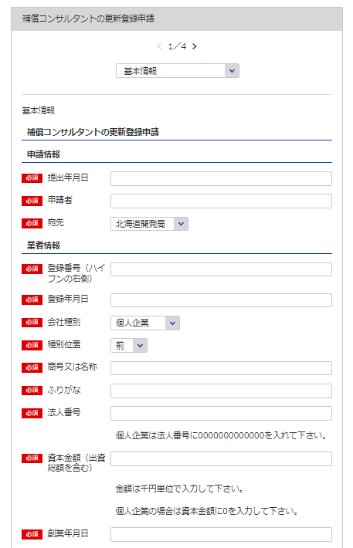
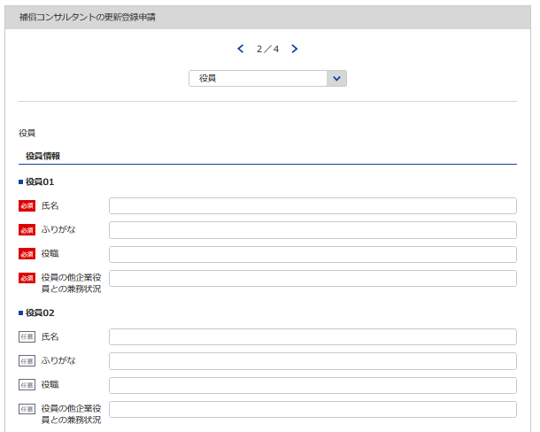
別記様式第１号（第４条関係） |  |  |  |  |  |  |  |  |  | （用紙Ａ４）
補償コンサルタント登録申請書
補償コンサルタント登録規程第4条第1項の規程により、補償コンサルタントの登録を申請します。
1
 |  |  |  |  |  |  |  |  | 令和 |  | 年 |  | 月 | 日
2
4
3
自動で更新と判断
1 ※YYYY/MM/DDで入力してください
2
※会社名 役職 代表者氏名 主たる営業所の住所を記載してください
3
 |  |  |  |  |  | 申請者
 |  |  | 殿
（ふりがな） |  |  |  |  |  |  | 申請の区分 |  | 新規の登録 ・ 登録の更新
5
商号又は名称
7
11
6
7
9
10
8
9
5
12
14
法人番号 |  |  |  |  |  |  | 現に受けている 登録番号及び 登録年月日 |  | 補 |  | －
資本金額 (出資総額を含む) |  |  |  |  | 千円 |  |  |  | 令和 |  | 年 |  | 月 | 日
役員(業務を執行する社員、取締役、執行役又はこれらに準ずる者）の 氏名及び役職名 |  |  |  |  |  |  |  | 他に営業を行っている場合は、 その営業の種類
（ふりがな） 氏 名 | 役 職 名 |  | （ふりがな） 氏 名 |  | 役 職 名
10 11
12
13
4
6

8

※役員が21名以上いる場合は下記、20件超えのチェックボックスにチェックを入れてください。
下記サイトより、20名超え時の登録フォーマットをDLし、全件入力してください。
https://www.mlit.go.jp/tochi_fudousan_kensetsugyo/const/kanrengyou00001.html
その上で、PDFにして添付をしてください。
また、1件目は必須となっておりますので重複しますが、e-Govにも登録をお願いします。
 |  |  |  |  |  |  |  | 役員の他企業役員との兼業状況
「営業の沿革」シート参照

14
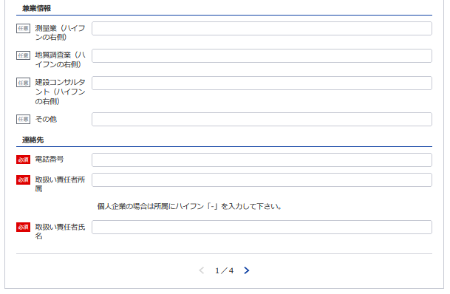
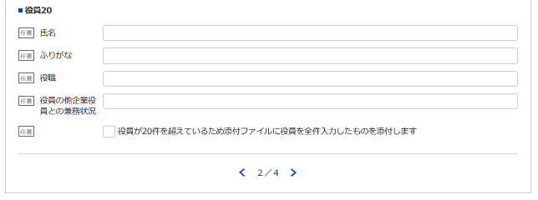
13

7
9
15
営業所の名称 及び所在地 | 別表のとおり |  |  | 登録を受けようとする登録部門 及び当該登録部門に係る補償業 務の管理をつかさどる専任の者 |  |  |  |  |  | 別表のとおり
※登録番号 |  | － |  |  | ※登録年月日 |  |  |  | 令和 |  | 年 |  | 月 | 日
15
16
16, 17
 |  |  |  |  | 電 話 番 号 |  |  |  |  | ( |  | ) |  | 番
 |  |  |  |  | 取扱い責任者
記載要領 |  |  |  |  | 所 属 氏 名
17
1 ※印のある欄は、記載しないこと。
2 「新規の登録・登録の更新」の欄は、不要のものを消すこと。
3 「法人番号（13桁）」及び「資本金額」の欄は、法人である場合に記載すること。
4 「役員の氏名及び役職名」の欄は、個人の場合は、本人及び支配人について記載すること。
5 「役員の他企業役員との兼務状況」の欄は、当該役員が他企業の役員を兼務している場合に、その企業名及び役職名を記載すること。

営業所・登録部門
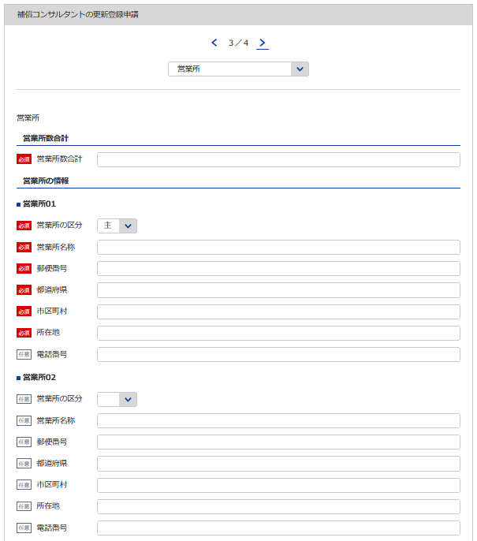
別表 |  |  |  |  |  |  |  | （用紙Ａ４）
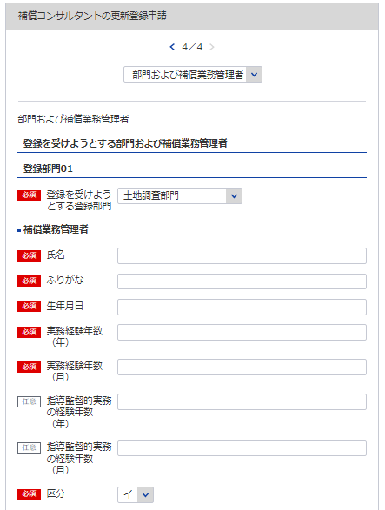
18
19, 20, 21
営 業 所
名 称 |  |  | （郵便番号） 所 在 地 （電話番号）
（主たる営業所）

22
※主たる営業所の場合は「主」をその他の営業所の場合は「他」を選択してください。「主」は全体で1回のみ選択してください
※該当の登録部門を選択してください
18
（その他の営業所）
23
19
20
補償業務管理者証明書シート参照

21

※営業所が21件以上ある場合は下記、20件超えのチェックボックスにチェックを入れてください。
下記サイトより、20件超え時の登録フォーマットをDLし、全件入力してください。
https://www.mlit.go.jp/tochi_fudousan_kensetsugyo/const/kanrengyou00001.html
その上で、PDFにして添付をしてください。
また、1件目は必須となっておりますので重複しますが、e-Govにも登録をお願いします。

22
※必要であれば登録部門08まで同様に登録してください
計 |  | 箇所
登録を受けよう とする登録部門 | 補償業務管理者 の氏名 |  |  | 登録を受けよう とする登録部門 |  | 補償業務管理者 の氏名 | 登録を受けよう とする登録部門 | 補償業務管理者 の氏名

23
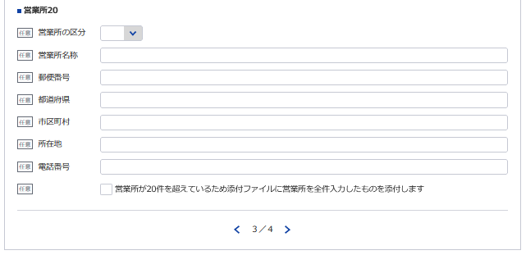
土地調査部門 |  |  |  | 機械工作物部門 |  |  | 補償関連部門
土地評価部門 |  |  |  | 営業補償 | 部門 |  | 総合補償部門
 |  |  |  | 特殊補償
物 件 部 門 |  |  |  | 事業損失部門

記載要領
1 「営業所」の欄は、本店又は常時補償業務に関する契約を締結する支店若しくは事務所を記載すること。
2 「登録を受けようとする登録部門」の欄は、該当するものを○で囲み、「補償業務管理者の氏名」の欄は、当該登録
部門に係る補償業務の管理をつかさどる専任の者で補償コンサルタント登録規程第3条第1号イ又はロに該当するもの
（総合補償部門の登録を受けようとする場合においては、同条第1号ただし書きに該当する者）の氏名を記載すること。

補償業務管理者証明者
別記様式第５号(第４条関係) |  |  |  |  |  |  |  |  | (用紙Ａ４)

補 償 業 務 管 理 者 証 明 書

 | 下記のとおり、登録を受けようとする登録部門に係る補償業務の管理をつかさどる専任の者で補償

 | コンサルタント登録規程第３条第１号イ又はロに該当するもの（総合補償部門の登録を受けようとす

 | る場合においては、同条第１号ただし書に該当する者）を置いていることに相違ありません。
1
24
 |  |  | 令和 |  | 年 |  | 月 |  | 日
※該当の登録部門を選択してください

2
26
 |  | 申請者
3
25
 |  | 殿
27
28
 |  | 記
25 26 27
29
 | 登録を受けようとする登録部門 | (ふ り が な) | 実務経験年数 |  |  |  |  | 区 分
28, 29
24
30
 |  | 補償業務管理者の氏名
 |  |  | 指導監督的実務の経験年数
 |  | (生 年 月 日)

 | 土地調査 |  |  | 年 |  | 月 |  | イ | ロ

 | 土地評価 |  |  | 年 |  | 月 |  | イ | ロ

30

 | 物件 |  |  | 年 |  | 月 |  | イ | ロ

必要であれば登録部門08まで同様に登録してください
 | 機械工作物 |  |  | 年 |  | 月 |  | イ | ロ

 | 営業補償・特殊補償 |  |  | 年 |  | 月 |  | イ | ロ

 | 事業損失 |  |  | 年 |  | 月 |  | イ | ロ

 | 補償関連 |  |  | 年 |  | 月 |  | イ | ロ

 | 総合補償 |  |  | 年 |  | 月 |  | イ | ロ

 |  |  |  | 年 |  | 月

 | 実務経験の内訳は別表1のとおり
 | 指導監督的実務の経験の内訳は別表2のとおり

 | 記載要領
 | 1 「区分」の欄は、補償コンサルタント登録規程第３条第１号イに該当する者についてはイ、同号ロに該当する者については
 | ロを○で囲むこと。ただし、総合補償部門の登録を受けようとする者にあっては、当該登録部門に係る補償業務の管理をつ
 | かさどる専任の者で、当該登録部門に係る補償業務に関し７年以上の実務経験を有する者であって補償業務に関し５年以上
 | の指導監督的実務の経験を有するものについてはイ、これと同程度の実務の経験を有するものとして国土交通大臣が認定し
 | た者についてはロを○で囲むこと。
 | 2 総合補償部門の登録を受けようとする者は、実務経験年数及び指導監督的実務の経験年数を記載すること。

補償業務管理者実務経歴書
※こちらのシートは記載の後、PDFにして添付してください
別記様式第５号(第４条関係) |  |  |  |  |  |  |  |  |  |  |  |  |  |  | （用紙Ａ４）
別表１
補償業務管理者実務経歴書
補償業務管理者の氏名 |  |  |  |  |  |  |  |  | 住所
期 間 |  |  | 実務経験年数 |  |  |  | 実 務 経 験 の 内 容
 |  |  |  |  |  |  | 業 務 の 内 容 |  |  |  | 契約の相手方の名称 |  |  | 契約金額
自 | 年 | 月 |  |  | 年 | 月
至 | 年 | 月
自 | 年 | 月 |  |  | 年 | 月
至 | 年 | 月
自 | 年 | 月 |  |  | 年 | 月
至 | 年 | 月
自 | 年 | 月 |  |  | 年 | 月
※紙提出の場合において、複数ページにわたる際には各ページに小計を括弧書きで記載し、最後のページには小計と合計を記載している。
→適宜、行を追加できる機能が必要。
P2以降は不要。
至 | 年 | 月
自 | 年 | 月 |  |  | 年 | 月
至 | 年 | 月
自 | 年 | 月 |  |  | 年 | 月
至 | 年 | 月
自 | 年 | 月 |  |  | 年 | 月
至 | 年 | 月
自 | 年 | 月 |  |  | 年 | 月
至 | 年 | 月
合 計 |  |  |  |  | 年 | 月

上記の者は、上記のとおり実務の経験を有することに相違ないことを証明します。
 |  |  |  |  |  |  |  |  |  |  | 令和 | 年 | 月 |  | 日

 |  |  |  |  |  |  |  | 証明者
証 明 を 得 る こ と が で き な い 場 合 |  |  |  | その理由 |  |  |  |  |  |  | 証 明 者 と 被 証 明 者 と の 関 係

記載要領
1 「業務の内容」の欄は、企業名、職名、本人が従事した補償業務について、契約名、規模、本人の業務上の役割等について具体的に記載すること。 2 証明者ごとに作成すること。
 |  |  |  |  |  |  |  |  |  | ／
別記様式第５号(第４条関係) |  |  |  |  |  |  |  |  |  |  |  |  |  |  | （用紙Ａ４）
別表１
補償業務管理者実務経歴書
補償業務管理者の氏名 |  |  |  |  |  |  |  |  | 住所
期 間 |  |  | 実務経験年数 |  |  |  | 実 務 経 験 の 内 容
 |  |  |  |  |  |  | 業 務 の 内 容 |  |  |  | 契約の相手方の名称 |  |  | 契約金額
自 | 年 | 月 |  |  | 年 | 月
至 | 年 | 月
自 | 年 | 月 |  |  | 年 | 月
至 | 年 | 月
自 | 年 | 月 |  |  | 年 | 月
至 | 年 | 月
自 | 年 | 月 |  |  | 年 | 月
至 | 年 | 月
自 | 年 | 月 |  |  | 年 | 月
至 | 年 | 月
自 | 年 | 月 |  |  | 年 | 月
至 | 年 | 月
自 | 年 | 月 |  |  | 年 | 月
至 | 年 | 月
自 | 年 | 月 |  |  | 年 | 月
至 | 年 | 月
合 計 |  |  |  |  | 年 | 月

上記の者は、上記のとおり実務の経験を有することに相違ないことを証明します。
 |  |  |  |  |  |  |  |  |  |  | 令和 | 年 | 月 |  | 日

 |  |  |  |  |  |  |  | 証明者
証 明 を 得 る こ と が で き な い 場 合 |  |  |  | その理由 |  |  |  |  |  |  | 証 明 者 と 被 証 明 者 と の 関 係

記載要領
1 「業務の内容」の欄は、企業名、職名、本人が従事した補償業務について、契約名、規模、本人の業務上の役割等について具体的に記載すること。 2 証明者ごとに作成すること。
 |  |  |  |  |  |  |  |  |  | ／
別記様式第５号(第４条関係) |  |  |  |  |  |  |  |  |  |  |  |  |  |  | （用紙Ａ４）
別表１
補償業務管理者実務経歴書
補償業務管理者の氏名 |  |  |  |  |  |  |  |  | 住所
期 間 |  |  | 実務経験年数 |  |  |  | 実 務 経 験 の 内 容
 |  |  |  |  |  |  | 業 務 の 内 容 |  |  |  | 契約の相手方の名称 |  |  | 契約金額
自 | 年 | 月 |  |  | 年 | 月
至 | 年 | 月
自 | 年 | 月 |  |  | 年 | 月
至 | 年 | 月
自 | 年 | 月 |  |  | 年 | 月
至 | 年 | 月
自 | 年 | 月 |  |  | 年 | 月
至 | 年 | 月
自 | 年 | 月 |  |  | 年 | 月
至 | 年 | 月
自 | 年 | 月 |  |  | 年 | 月
至 | 年 | 月
自 | 年 | 月 |  |  | 年 | 月
至 | 年 | 月
自 | 年 | 月 |  |  | 年 | 月
至 | 年 | 月
合 計 |  |  |  |  | 年 | 月

上記の者は、上記のとおり実務の経験を有することに相違ないことを証明します。
 |  |  |  |  |  |  |  |  |  |  | 令和 | 年 | 月 |  | 日

 |  |  |  |  |  |  |  | 証明者
証 明 を 得 る こ と が で き な い 場 合 |  |  |  | その理由 |  |  |  |  |  |  | 証 明 者 と 被 証 明 者 と の 関 係

記載要領
1 「業務の内容」の欄は、企業名、職名、本人が従事した補償業務について、契約名、規模、本人の業務上の役割等について具体的に記載すること。 2 証明者ごとに作成すること。
 |  |  |  |  |  |  |  |  |  | ／
別記様式第５号(第４条関係) |  |  |  |  |  |  |  |  |  |  |  |  |  |  | （用紙Ａ４）
別表１
補償業務管理者実務経歴書
補償業務管理者の氏名 |  |  |  |  |  |  |  |  | 住所
期 間 |  |  | 実務経験年数 |  |  |  | 実 務 経 験 の 内 容
 |  |  |  |  |  |  | 業 務 の 内 容 |  |  |  | 契約の相手方の名称 |  |  | 契約金額
自 | 年 | 月 |  |  | 年 | 月
至 | 年 | 月
自 | 年 | 月 |  |  | 年 | 月
至 | 年 | 月
自 | 年 | 月 |  |  | 年 | 月
至 | 年 | 月
自 | 年 | 月 |  |  | 年 | 月
至 | 年 | 月
自 | 年 | 月 |  |  | 年 | 月
至 | 年 | 月
自 | 年 | 月 |  |  | 年 | 月
至 | 年 | 月
自 | 年 | 月 |  |  | 年 | 月
至 | 年 | 月
自 | 年 | 月 |  |  | 年 | 月
至 | 年 | 月
合 計 |  |  |  |  | 年 | 月

上記の者は、上記のとおり実務の経験を有することに相違ないことを証明します。
 |  |  |  |  |  |  |  |  |  |  | 令和 | 年 | 月 |  | 日

 |  |  |  |  |  |  |  | 証明者
証 明 を 得 る こ と が で き な い 場 合 |  |  |  | その理由 |  |  |  |  |  |  | 証 明 者 と 被 証 明 者 と の 関 係

記載要領
1 「業務の内容」の欄は、企業名、職名、本人が従事した補償業務について、契約名、規模、本人の業務上の役割等について具体的に記載すること。 2 証明者ごとに作成すること。
 |  |  |  |  |  |  |  |  |  | ／
別記様式第５号(第４条関係) |  |  |  |  |  |  |  |  |  |  |  |  |  |  | （用紙Ａ４）
別表１
補償業務管理者実務経歴書
補償業務管理者の氏名 |  |  |  |  |  |  |  |  | 住所
期 間 |  |  | 実務経験年数 |  |  |  | 実 務 経 験 の 内 容
 |  |  |  |  |  |  | 業 務 の 内 容 |  |  |  | 契約の相手方の名称 |  |  | 契約金額
自 | 年 | 月 |  |  | 年 | 月
至 | 年 | 月
自 | 年 | 月 |  |  | 年 | 月
至 | 年 | 月
自 | 年 | 月 |  |  | 年 | 月
至 | 年 | 月
自 | 年 | 月 |  |  | 年 | 月
至 | 年 | 月
自 | 年 | 月 |  |  | 年 | 月
至 | 年 | 月
自 | 年 | 月 |  |  | 年 | 月
至 | 年 | 月
自 | 年 | 月 |  |  | 年 | 月
至 | 年 | 月
自 | 年 | 月 |  |  | 年 | 月
至 | 年 | 月
合 計 |  |  |  |  | 年 | 月

上記の者は、上記のとおり実務の経験を有することに相違ないことを証明します。
 |  |  |  |  |  |  |  |  |  |  | 令和 | 年 | 月 |  | 日

 |  |  |  |  |  |  |  | 証明者
証 明 を 得 る こ と が で き な い 場 合 |  |  |  | その理由 |  |  |  |  |  |  | 証 明 者 と 被 証 明 者 と の 関 係

記載要領
1 「業務の内容」の欄は、企業名、職名、本人が従事した補償業務について、契約名、規模、本人の業務上の役割等について具体的に記載すること。 2 証明者ごとに作成すること。
 |  |  |  |  |  |  |  |  |  | ／

指導監督的実務経歴書
※こちらのシートは記載の後、PDFにして添付してください
別表様式第５号（第４条関係） |  |  |  |  |  |  |  |  |  |  |  |  |  |  |  | (用紙Ａ４)
別表２
 |  |  |  |  |  |  | 指導監督的実務経歴書

氏 名 |  |  |  |  |  |  |  | 住 所
期 間 |  |  |  | 指導監督的 実務経験年数 |  |  | 指 導 監 督 的 実 務 経 験 の 内 容
 |  |  |  |  |  |  | 業 務 の 内 容 |  |  | 業務上の役割 | 契約の相手方の名称 |  |  |  | 契 約 金 額
自 | 年 |  | 月 |  | 年 | 月

至 | 年 |  | 月

自 | 年 |  | 月 |  | 年 | 月

至 | 年 |  | 月

自 | 年 |  | 月 |  | 年 | 月

至 | 年 |  | 月

自 | 年 |  | 月 |  | 年 | 月

至 | 年 |  | 月

自 | 年 |  | 月 |  | 年 | 月

※紙提出の場合において、複数ページにわたる際には各ページに小計を括弧書きで記載し、最後のページには小計と合計を記載している。
→適宜、行を追加できる機能が必要。
至 | 年 |  | 月

自 | 年 |  | 月 |  | 年 | 月

至 | 年 |  | 月

自 | 年 |  | 月 |  | 年 | 月

至 | 年 |  | 月

自 | 年 |  | 月 |  | 年 | 月

至 | 年 |  | 月

合 計 |  |  |  | （ |  | 月）

 |  |  |  |  | 年 | 月

 |  | 上記の者は、上記のとおり指導監督的実務の経験を有することに相違ないことを証明します。
 |  |  |  |  |  |  |  |  |  | 令和 |  | 年 | 月 | 日

㊞
 |  |  |  |  |  |  |  |  | 証明者

証明を得ること |  |  | その理由 |  |  |  |  |  |  |  |  | 証明者と被証
ができない場合 |  |  |  |  |  |  |  |  |  |  |  | 明者との関係

記載要領
１ 「業務の内容」の欄は、企業名、職名、本人が従事した補償業務について、契約名、登録部門、規模等について具体的に記載すること。
２ 「業務上の役割」の欄は、主任担当者等該当補償業務に係る業務上の立場の名称を記載すること。
３ 証明者ごとに作成すること。

［物 件 部 門］
［営業補償・特殊補償部門］
［事業損失部門］
［機械工作物部門］

誓約書
※こちらのシートは記載の後、PDFにして添付してください
別記様式第６号（第４条関係） |  |  |  |  |  | （用紙Ａ４）

誓 約 書

申請者並びに申請者の役員、支配人、法定代理人及び法定代理人の役員は、補償コン

サルタント登録規程第６条第１項各号のいずれにも該当しない者であることを誓約します。

 | 令和 | 年 | 月 | 日

 |  |  |  |  | 申 請 者

 |  |  |  | 殿

登録申請者の略歴書
※こちらのシートは記載の後、PDFにして添付してください
別記様式第７号(第４条関係) |  |  |  |  |  |  |  |  |  |  |  |  | (用紙Ａ４)

 |  |  |  |  |  |  |  |  |  | 法人の役員
 |  |  |  |  |  | 登録申請者 |  |  |  | 本 人 |  | の略歴書
 |  |  |  |  |  |  |  |  |  | 支 配 人
 |  |  |  |  |  |  |  |  |  | 法定代理人
 |  |  |  |  |  |  |  |  |  | 法定代理人の役員

氏 名 |  |  |  |  |  |  |  |  |  | 役 職 名
 | 期 間 |  |  |  |  |  |  | 従 事 し た 職 務 内 容
 | 自 |  |  | 年 |  | 月 | 日
職 | 至 |  |  | 年 |  | 月 | 日
 | 自 |  |  | 年 |  | 月 | 日
 | 至 |  |  | 年 |  | 月 | 日
 | 自 |  |  | 年 |  | 月 | 日
 | 至 |  |  | 年 |  | 月 | 日
 | 自 |  |  | 年 |  | 月 | 日
 | 至 |  |  | 年 |  | 月 | 日
 | 自 |  |  | 年 |  | 月 | 日
歴 | 至 |  |  | 年 |  | 月 | 日
 | 自 |  |  | 年 |  | 月 | 日
 | 至 |  |  | 年 |  | 月 | 日
賞 罰 |  |  | 年 月 日 |  |  |  |  | 賞 罰 の 内 容

 |  |  | 上記のとおり相違ありません。

 |  |  | 令和 |  |  | 年 | 月 |  | 日
 |  |  |  |  |  |  |  |  |  |  | 氏 名

記載要領
1 | 「 法人の役員
 | 本 人 |  |  |  | は、不要のものを消すこと。 |  |  |  |  |  | 2 「賞罰」の欄は、行政処分等についても記載すること。
 | 支 配 人
 | 法定代理人
 |  | 法定代理人の役員 」

営業の沿革
※こちらのシートはe-Gov上で一部入力が必要となりますが、それとは別に記載の後、PDFにして添付してください
31
別記様式第12号（第４条関係） |  | （用紙Ａ４）
営 業 の 沿 革
創 業 |  | 年 | 月 | 日
創 業 後 の 沿 革

31

 | 最初にこの規程による登録を受けた年月日 | 年 | 月 | 日

記載要領 「創業後の沿革」の欄は、商号又は名称の変更、合併又は分割、営業の休止、営業の再開、資本金額の変更、補償 コンサルタント登録規程による登録の消除、賞罰（行政処分等を含む。）等を記載すること。

